commande sandikala
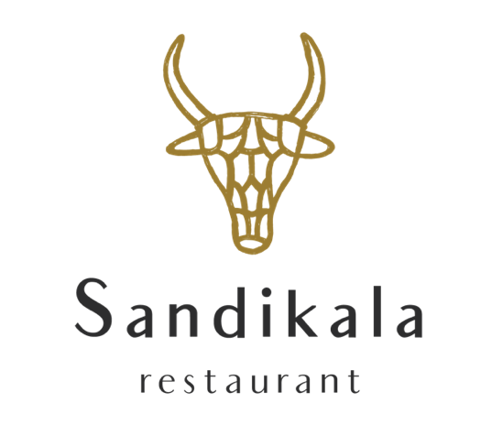

Sandikala chez vous
Nom / name:
Numéro de téléphone:
Point de relais / pick up point:
Date DE LIVRAISON / DELIVERY DATE :

Plat / dish | Prix unitaire / Unit price Ttc + bocaux | Nombre / number | Total
Aperitif | 5.00 € |  | 0.00 €
Seiche Confite | 12.00 € |  | 0.00 €
Salade d’Asperges Blanches, | 11.00 € |  | 0.00 €
Poulet Fermier | 14.00 € |  | 0.00 €
Lieu Jaune | 14.00 € |  | 0.00 €
Riz Japonais au Safran | 13.00 € |  | 0.00 €
Sélection de Fromages | 6.00 € |  | 0.00 €
Crème anglaise Vanille | 6.00 € |  | 0.00 €
Mousse Chocolat Noir | 6.00 € |  | 0.00 €
Poulet Enfants | 8.00 € |  | 0.00 €
Dessert Enfants | 5.00 € |  | 0.00 €

Restaurant Sandikala
7-9 Rue de la Barsogue, 65330 Galan
05 62 49 27 25 |  | Prix Total TTC: | 0.00 €
https://www.sandikala.com
https://www.facebook.com/restaurantsandikala/

